Лист1
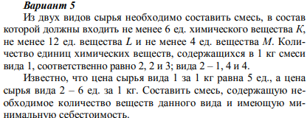

 | Содерж. хим веществ
Сырьё | в 1-й ед. сырья |  |  | Стоим. | Смесь
 | K | L | M
I | 2 | 2 | 3 | 5 | 2
II | 1 | 4 | 4 | 6 | 2

>= | 6 | 12 | 4
 |  |  |  | целевая
Огранич. | 6 | 12 | 14 | 22

